Hoja 1
 |  | "REPORTE DE PRUEBAS"

FECHA: | 16/06/2023

PROYECTO: | Documentación y Testing: https://www.vea.com.ar/

TESTER: | Antonella A. Lucero Vetack

CASOS DE PRUEBA EJECUTADOS:

ID | NOMBRE | PRIORIDAD | OBJETIVO | RESULTADO ESPERADO | ESTADO
TC-001 | LOGIN (Datos Correctos) | MEDIA | Se ingresa el email correcto y la contraseña correcta | Ingresar a la cuenta (cliente) | PASA
TC-002 | LOGIN (Datos Incorrectos) | MEDIA | Se ingresa el email incorrecto y la contraseña incorrecta | Sin acceso a la cuenta (cliente) Informa que los datos son incorrectos | PASA
TC-003 | LOGIN (Recuperar Contraseña) | MEDIA | Recuperar contraseña si se olvida la misma | Obtener por medio del email solicitado, un link de recuperación | PASA
TC-004 | LOGIN Solicitud de código provisorio | ALTA | Se solicita el código provisorio de ingreso | Se ingresa el email registrado y el código solicitado. Por momentos se envía dicho código y por otros no al correo. | FALLA
TC-005 | Ingreso a la tienda online | ALTA | Se ingresa con código provisorio si se recibe dicho código. | Debe ingresar a la tienda online con el código. | PASA
TC-006 | Ingreso con código provisorio | MEDIA | Se prueba el código provisorio de ingreso | Debe ingresar a la cuenta online del cliente | PASA
TC-007 | Carrito de compras | ALTA | Ingresar al carrito de compras | Mostrar una descripción de los productos cargados (No carga los productos o los elimina) | FALLA
TC-008 | Carrito de compras | ALTA | Ver y acceder a las diferentes categorias de productos | Mostrar los productos de cada categoria las cuales se eliminan de la visión cuando se hace scroll. | FALLA
TC-009 | Carrito de compras | ALTA | Utilizar el carrito | Mostrar los productos que se solicitan. (Figura un error al cargar el carrito) | FALLA
TC-010 | Carrito de compras | ALTA | Seleccionar sucursal | Mostrar las tiendas por provincias y ciudades la cual muestra error en ocasiones al cambiar de provincia y ciudad. | FALLA

DEFECTOS ENCONTRADOS POR TIPO Y CRITICIDAD:

NOMBRE | TIPO DE DEFECTO | CRITICIDAD
LOGIN (Solicitud de código provisorio) | FUNCIONAL Y SEGURIDAD | ALTA
Carrito de compras (Ingreso) | FUNCIONAL | MEDIA
Carrito de compras (Acceder a los productos) | FUNCIONAL | ALTA
Carrito de compras (Utilizar el mismo) | FUNCIONAL | ALTA
Carrito de compras (Seleccionar sucursal) | FUNCIONAL | ALTA

GRÁFICOS:
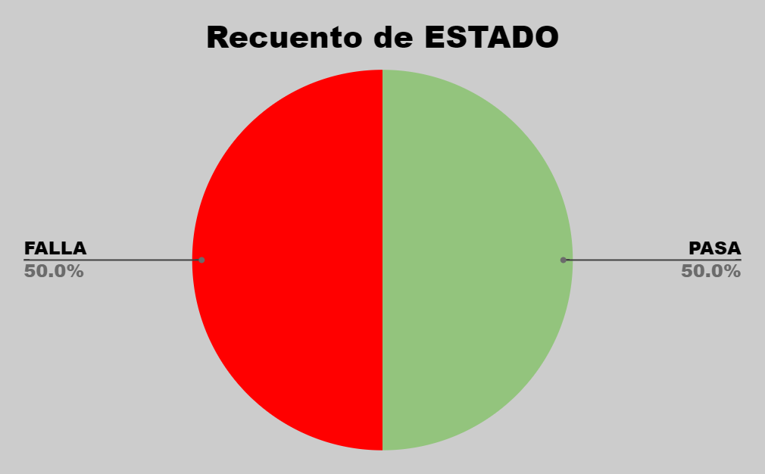

CONCLUSIONES:

- Debido a los casos de prueba con resultados negativos y a la criticidad de los defectos, no se puede aprobar el pase a producción hasta que se lleven a cabo, las reformas y actualizaciones requeridas para dichos caso de pruebas..

